Лист подбора
№ Заказа | Кол-во | Сумма | Артикул | Штрихкод | Название | Подключение | Дата | Дата отгрузки | № Стикера | Этикетка | Склад отгрузки
3589683266 | 1 | 223.01 | N320-15 | 2038991335007 | Шестерня одометра спидометра Audi 80/100, Mercedes, Porsche, Volvo | WB-ИП | 2025-07-07 06:09 | 2025-07-09 | 38363866262 | 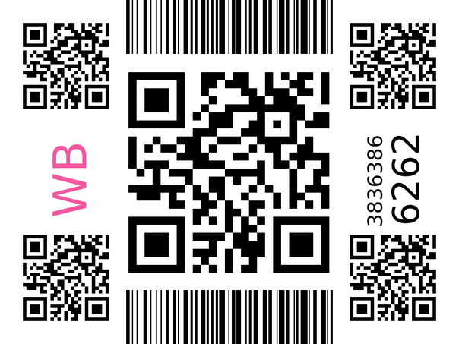 | Ростов-на-Дону
3590209168 | 1 | 216 | N314-13Z | 2038971684224 | Универсальный переходник для рамки заднего номера с Китайского на RU/EU(Европейский) для Geely Chery Haval Exeed Omoda Changan | WB-ИП | 2025-07-07 08:34 | 2025-07-09 | 38364390937 | 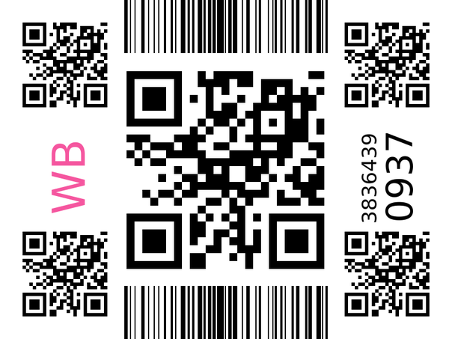 | Ростов-на-Дону
3589499464 | 1 | 294 | N414-10-25.2 | 4610555197382 | Крышка омывателей фар, правая | WB-ИП | 2025-07-07 05:04 | 2025-07-09 | 38363682697 | 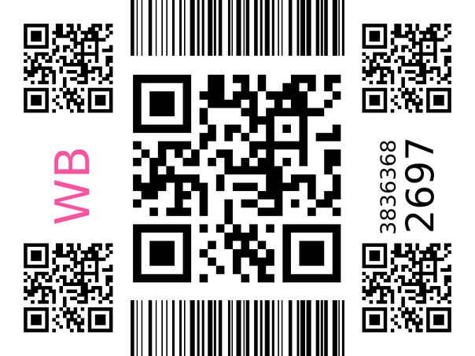 | Ростов-на-Дону
3590031506 | 1 | 190 | N317-19B-43 | 4610594904088 | Кнопки для кофеварки PCM 1528AE Черные | WB-ИП | 2025-07-07 07:47 | 2025-07-09 | 38364213725 | 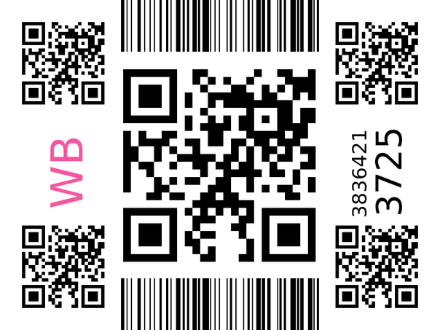 | Ростов-на-Дону
3590180862 | 1 | 1084 | 572-52546 | 2043802307227 | Держатель накладки багажника Киа Сид универсал, 1 поколение | WB-ИП | 2025-07-07 08:27 | 2025-07-09 | 38364362611 | 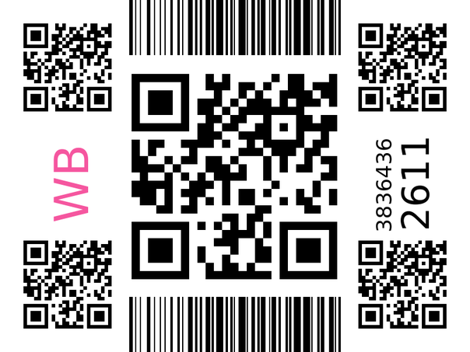 | Ростов-на-Дону
3589579915 | 1 | 254 | N422-09-12 | 4610815560277 | Колодцы приборной панели | WB-ИП | 2025-07-07 05:34 | 2025-07-09 | 38363763042 | 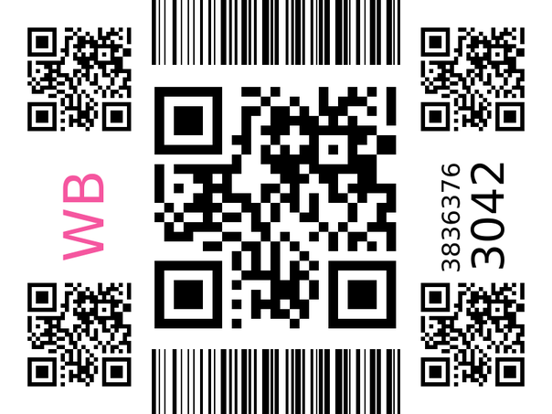 | Ростов-на-Дону
3590230906 | 1 | 348 | 496-51850 | 2042927377054 | Держатель автомобильный для перцового баллончика | WB-ИП | 2025-07-07 08:40 | 2025-07-09 | 38364412523 | 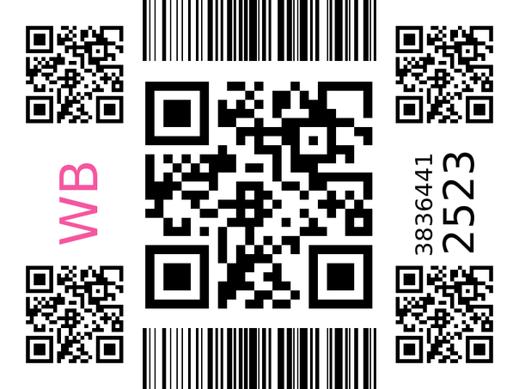 | Ростов-на-Дону
3589701554 | 1 | 285 | N316-09 | 2038979884107 | Автоматический передний и задний регулятор стеклоподъемника, регулировка двигателя, шестерня для MAZDA 3 5 6 CX-7 CX-9 RX-8, запасные части | WB-ИП | 2025-07-07 06:15 | 2025-07-09 | 38363884476 | 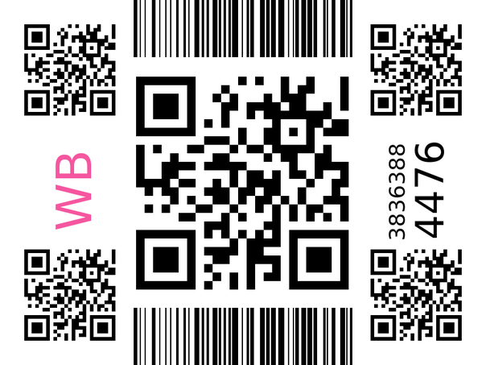 | Ростов-на-Дону
3590214710 | 1 | 260 | 203-40440 | 2040511371976 | Ручка бардачка для УАЗ Патриот | WB-ИП | 2025-07-07 08:36 | 2025-07-09 | 38364396445 | 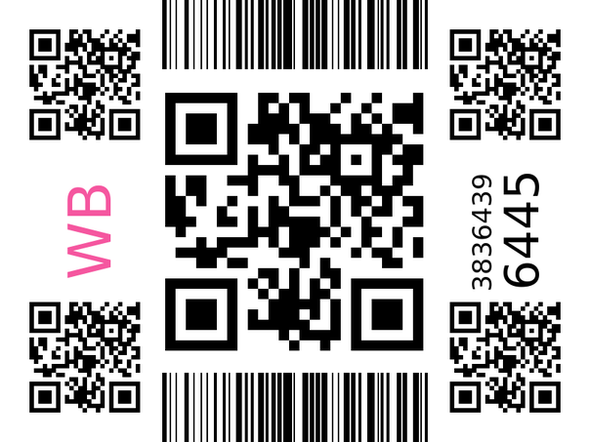 | Ростов-на-Дону
3590087724 | 1 | 325 | N320-12-57 | 4610734652558 | Усиленная ручка (защелка) подлокотника | WB-ИП | 2025-07-07 08:02 | 2025-07-09 | 38364269795 | 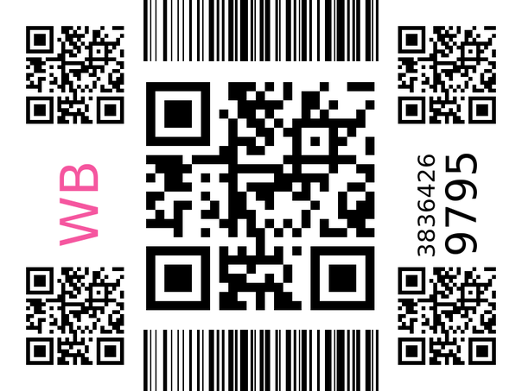 | Ростов-на-Дону
3590116752 | 1 | 196 | 108-43039 | 2041802589599 | Усиленная муфта кухонного комбайна Moulinex | WB-ИП | 2025-07-07 08:10 | 2025-07-09 | 38364298819 | 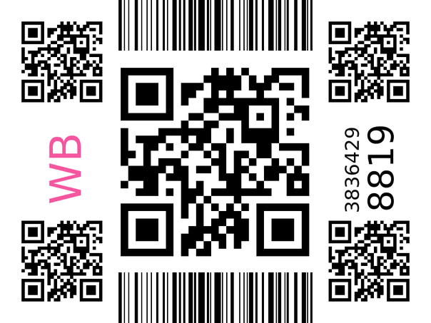 | Ростов-на-Дону
3589840706 | 1 | 56 | 433-52137 | 2042602709446 | Муфта нижняя для основной чаши комбайна Braun COMBIMAX | WB-ИП | 2025-07-07 06:56 | 2025-07-09 | 38364022840 | 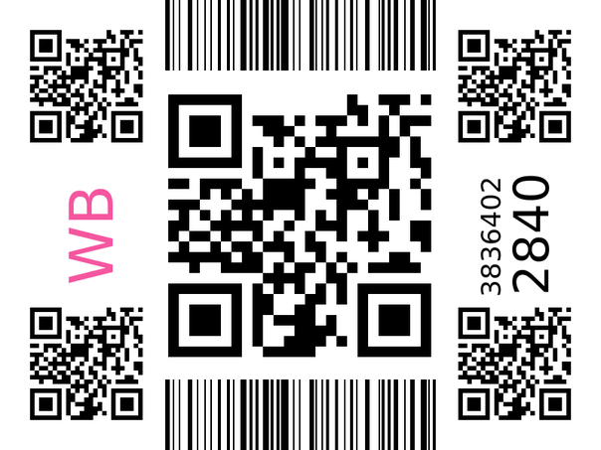 | Ростов-на-Дону
3590064680 | 1 | 310 | 428-52025 | 2042569658337 | Успокоитель круглый для ленточных пил Fama, SAP, Fimar | WB-ИП | 2025-07-07 07:56 | 2025-07-09 | 38364246893 | 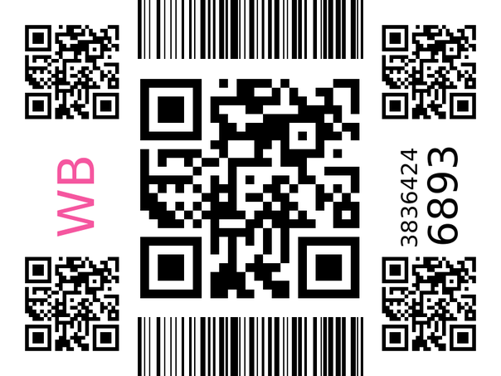 | Ростов-на-Дону
3589889317 | 1 | 71 | 440-52144 | 2042664269964 | Крыльчатка для фена Braun HD 730 Satin Hair 7 | WB-ИП | 2025-07-07 07:10 | 2025-07-09 | 38364071362 | 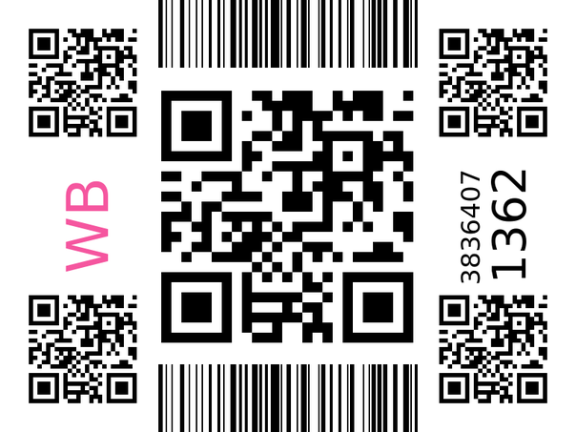 | Ростов-на-Дону
3590327770 | 1 | 71 | 440-52144 | 2042664269964 | Крыльчатка для фена Braun HD 730 Satin Hair 7 | WB-ИП | 2025-07-07 09:04 | 2025-07-09 | 38364507744 | 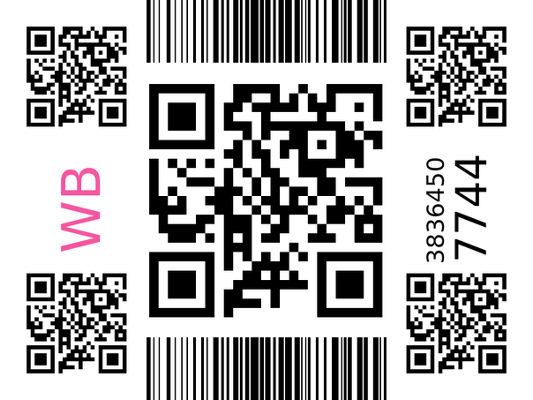 | Ростов-на-Дону
3589921242 | 1 | 148.69 | 475-51112 | 2042856087154 | Кронштейн настенный для планшета | WB-ИП | 2025-07-07 07:18 | 2025-07-09 | 38364103244 | 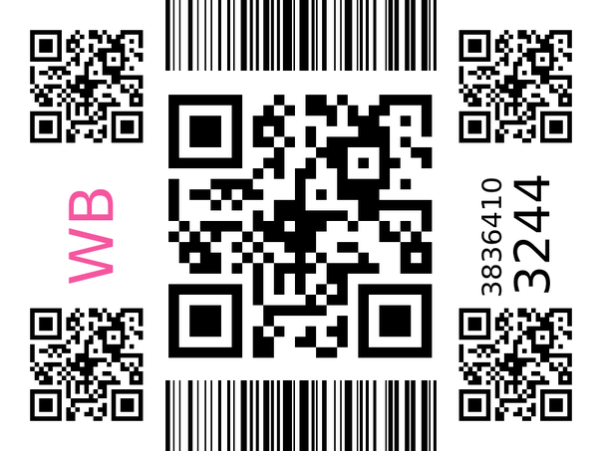 | Ростов-на-Дону
3589804203 | 1 | 188 | 531-53142 | 2043439889547 | Усиленный ключ клапана сброса давления фитинга термокег | WB-ИП | 2025-07-07 06:46 | 2025-07-09 | 38363986549 | 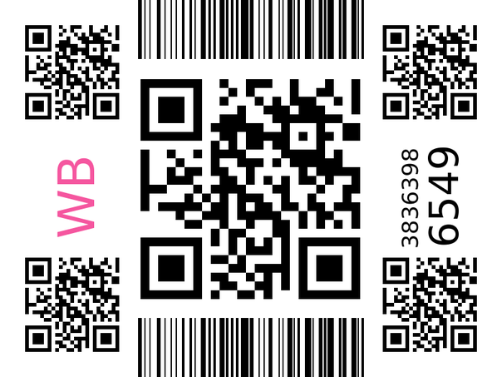 | Ростов-на-Дону
3590024921 | 1 | 304 | 566-51724 | 2043802436606 | Усиленные мебельные ролики выдвижной полки, 20 шт | WB-ИП | 2025-07-07 07:45 | 2025-07-09 | 38364207140 | 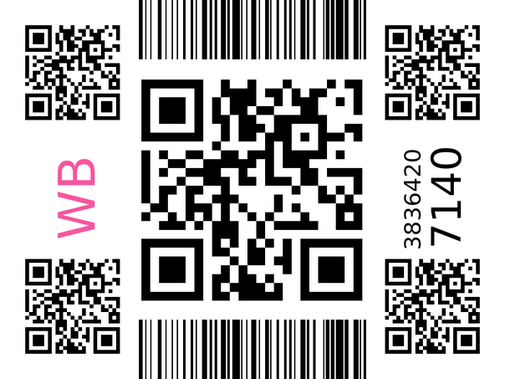 | Ростов-на-Дону
3590195605 | 1 | 216 | N323-13B-49 | 2039017198378 | Крепление для настольной лампы | WB-ИП | 2025-07-07 08:31 | 2025-07-09 | 38364377390 | 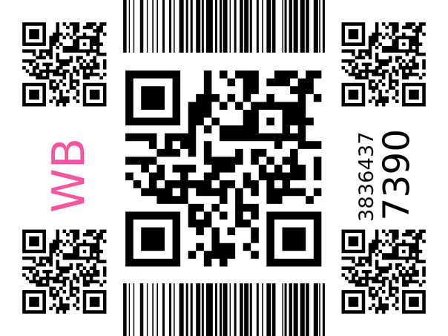 | Ростов-на-Дону

